day01
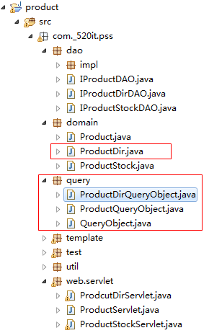
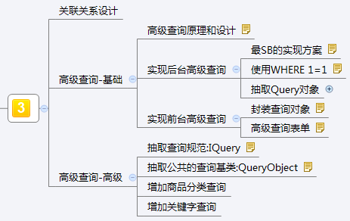
 | 关联关系设计
实现商品分类的数据的查询操作
1.创建商品分类的实体类
2.创建商品分类信息的接口(list)
3.创建商品分类的实现类
4.创建商品分类dao的测试类
5.实现商品分类的dao的实现类
6.实现前台页面的操作

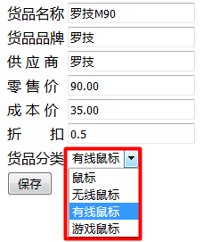

 |  |  | 高级查询原理和设计

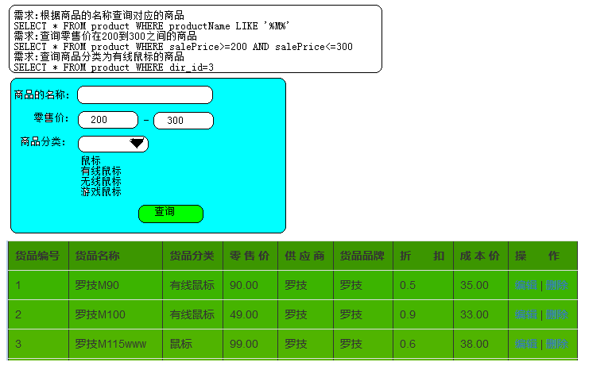

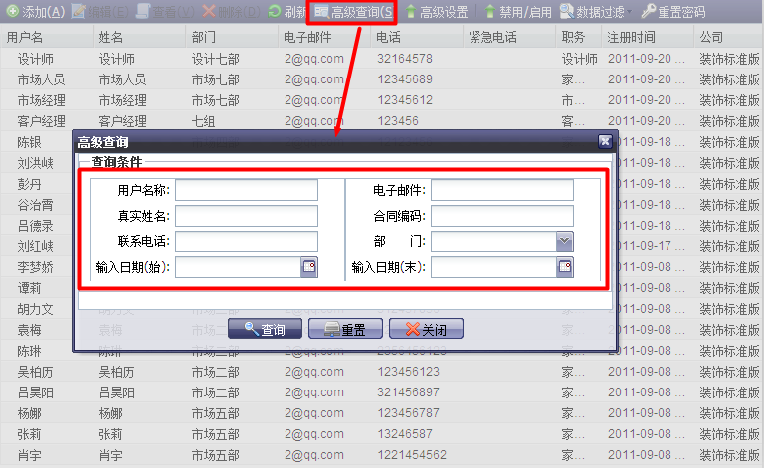

高级查询:
实质上就就在后台做sql语句的拼接,拼接处sql的条件,多条件的过滤

实现后台高级查询
高级查询后台实现的步骤:
1.在IProductDAO接口中定义一个高级查询的方法
2.在实现类中实现高级查询的方法
3.在后台实现对高级查询的测试

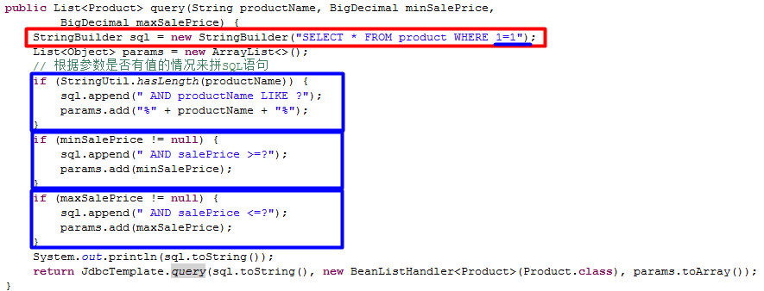

 | 高级查询中的代码的问题
问题:在高级查询的方法中,高级查询的条件过多,此时方法的参数就会爆炸式的增长,不便于维护
解决方案:抽取一个高级查询的对象:ProductQueryObject
修改之后的高级查询的方法
在实现类中的方法

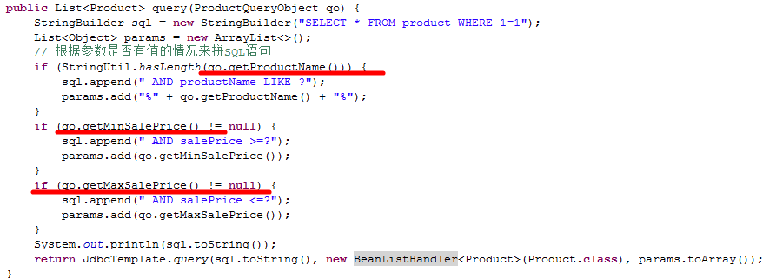

问题:在解决条件中的where和and的时候,使用的1=1来解决,这种方式会影响sql的执行的效率,使用了1=1之后,在查询中就不能够使用索引
解决方案:
1.将sql中的条件和参数分别用一个集合存放起来
2.从集合取出条件和参数,拼接sql语句

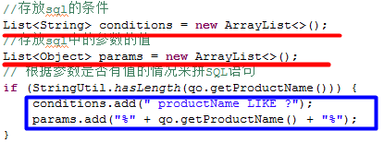

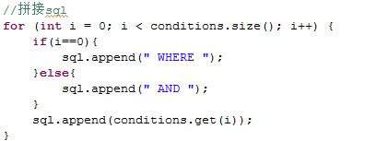

问题:目前在dao中进行了sql的拼接,违背了责任分离的原理,dao只需要负责实现CRUD的操作,sql拼接的位置需要换一个地儿
解决思路,之前我们封装了一个高级查询对象,在这个对象中就有我们需要判断是否有值的属性
解决方案:将sql的拼接交给高级查询对象
修改之后dao实现类中的代码:

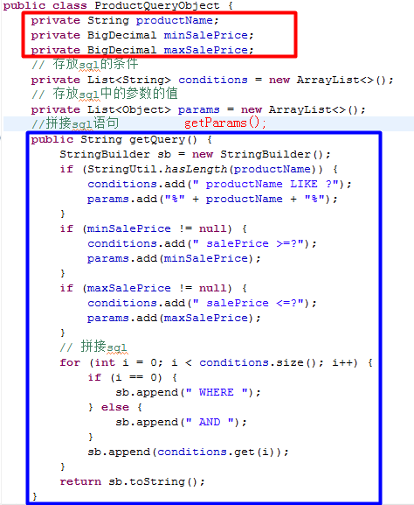

 |  |  | 实现前台高级查询
在list.jsp中定义一个高级查询的表单:
在Servlet中调用query方法查询数据:
对象高级查询的方法进行测试

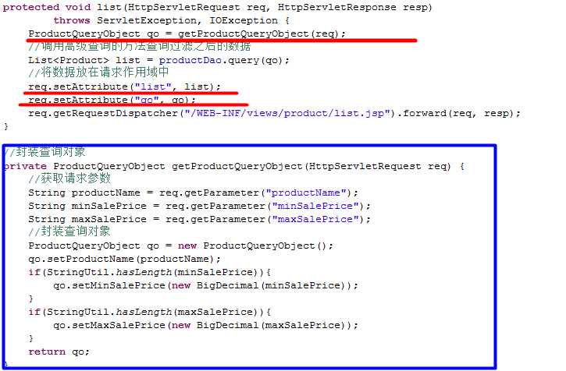

 | 高级查询的代码重构
问题:在拼接sql语句的方法中,获取条件和参数的代码是不同的,其他的都相同,所以将其抽取出来
抽取之后,getQuery方法:

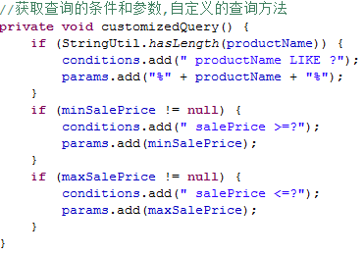

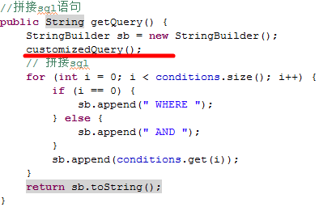

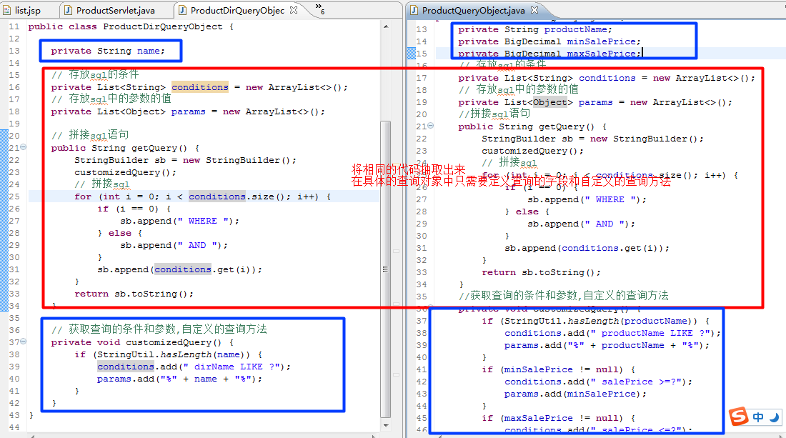

1.将相同的代码抽取到父类中:QueryObject
2.在getQuery方法中需要调用customizedQuery方法,在父类中不清楚条件和参数,
只能暴露给子类,让子类来获取条件和参数
3.抽取完成之后,在子类中只需要定义查询的字段和customizedQuery();

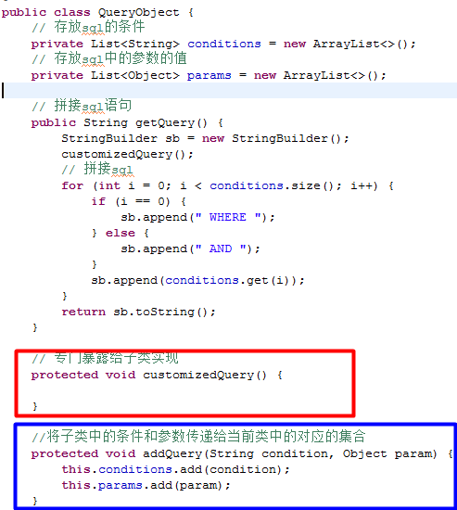

 |  |  | 增加商品分类的高级查询
步骤:
1.在查询对象ProductQueryObject添加一个商品分类的字段
前台JSP页面
Servlet:

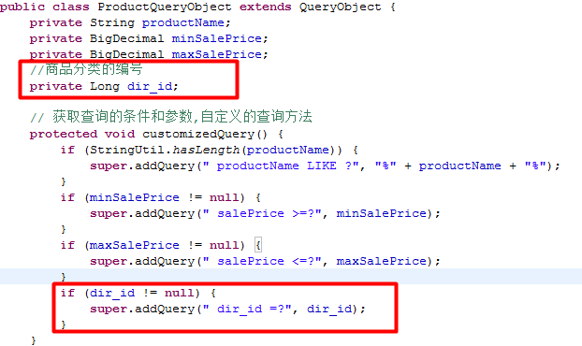

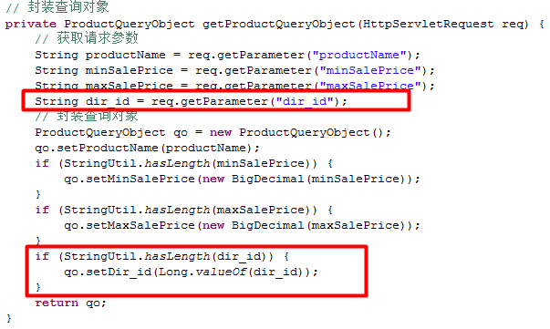

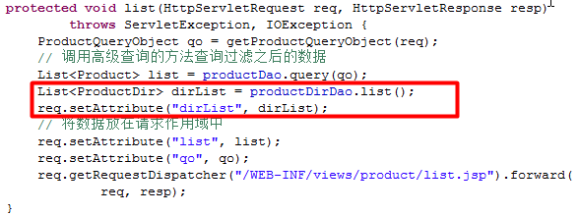

 |  |  | 新增关键字查询
在查询对象中添加一个关键字的字段,然后在customizedQuery传递条件和参数
list.jsp高级查询表单中:
Servlet中:

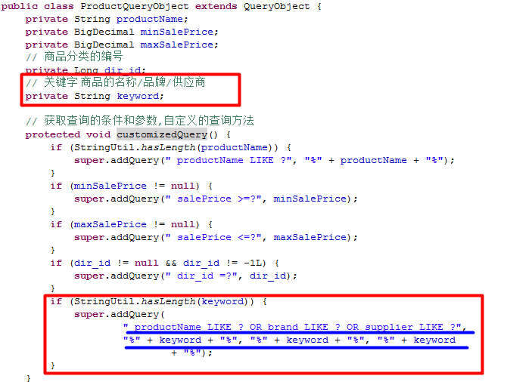

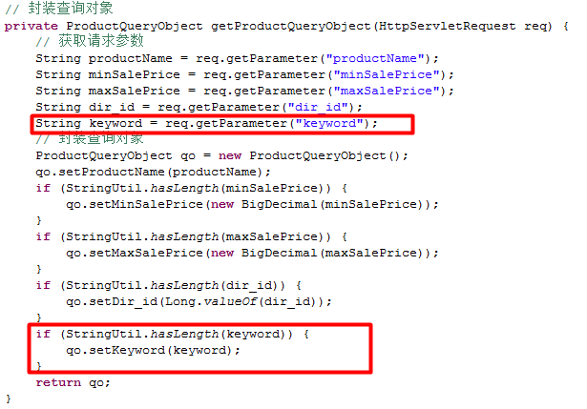

 |  | 小结

day02
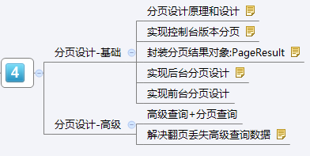
 |  | 分页设计原理和设计

分页的分类:
真分页:
物理分页:每次翻页都从数据库中查询
优点:不会造成内存溢出 缺点:翻页的速度比较慢
select * from product [where...] limit ?, ?:从哪一条开始查询,要查询多少条
第一个?:开始数据的索引 beginIndex=(currentPage-1)*pageSize
第二个?:一次要查询多少条数据
假分页:
逻辑分页:一次性将所有的数据查询出来,放在内存中
优点:分页的速度比较快 缺点:可能造成内存溢出
查询出来之后放在内存中,比如可以放在一个list集合中,然后每次都从这个list集合中去截取
第一页:取索引为0-9的数据
第二页:取索引为10-19的数据
第三页:取索引为20-29的数据
---------------------

 |  |  | 分页的原理
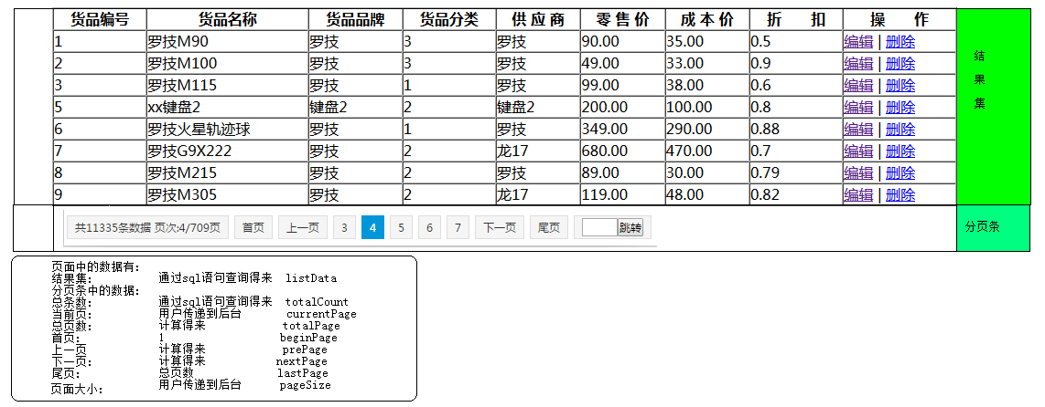

页面功能中需要的数据:
两个通过sql语句查询得来的数据
页面中显示的数据的结果集:listData
select * from product [where..]
总条数:totalCount:
select count(*) from product [where..]
通过计算得来的数据:
总页数:totalPage
总条数%页面大小==0?总条数/页面大小:总条数/页面大小+1
上一页:prePage
当前页-1>=1? 当前页-1:1
下一页:nextPage
当前页+1<=totalPage?当前页+1:totalPage
用户传递的数据:
当前页: currentPage
页面大小: pageSize

 |  | 实现控制台版本分页
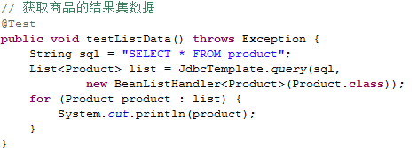
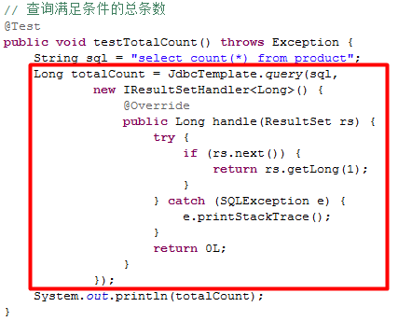

准备通过sql语句查询的数据:
结果集数据
总条数

 | 封装分页结果对象:PageResult
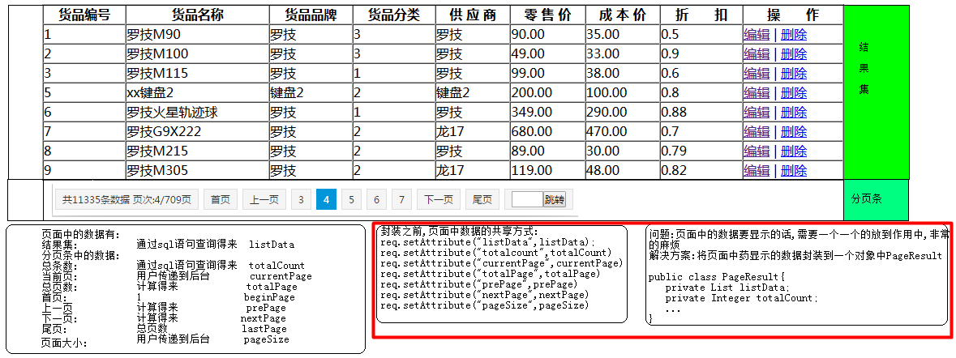

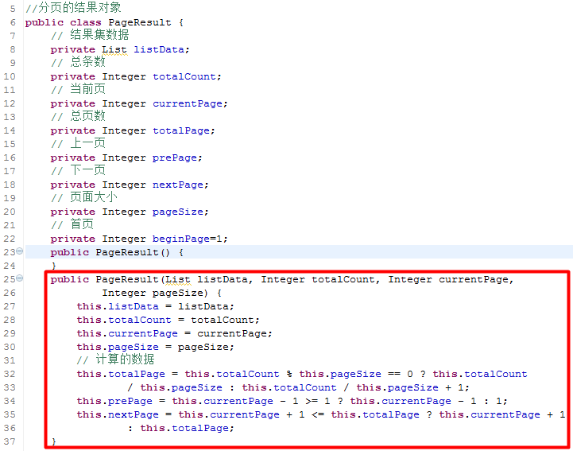

 |  | 后台分页功能的实现

在IProductDAO接口中定义一个分页的方法
在ProductDAOImpl实现类中实现分页的操作:
功能实现后,需要进行测试

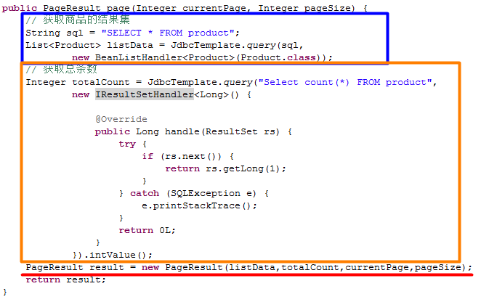

实现前台分页设计
在list.jsp页面中编写分页条:
Servlet中的代码:
前台功能的测试

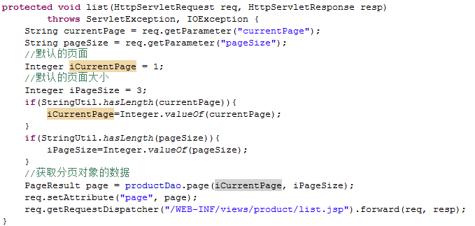

 |  | 高级查询+分页查询
高级查询和分页的合并:
实际上就是在合并高级查询的条件sql和分页的sql
然后再是sql中需要的参数的合并
Servlet中的代码:

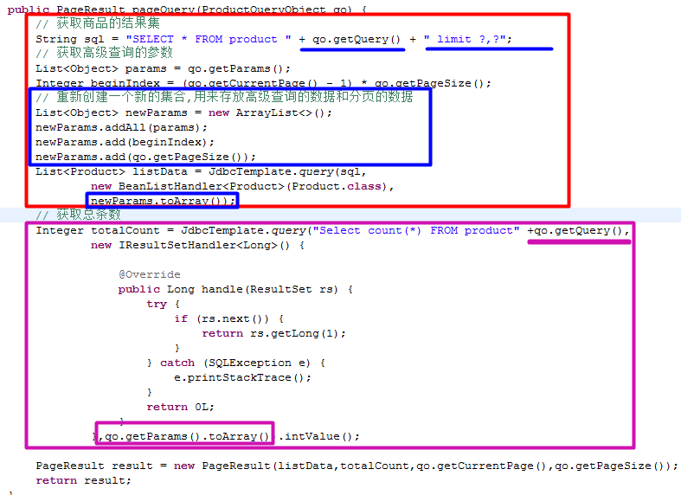

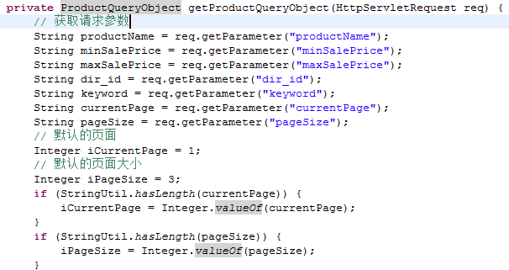

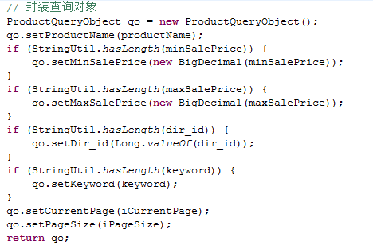

解决翻页丢失高级查询数据
先在点击高级查询的提交按钮的时候提交给后一次请求,然后在点翻页又是另外一次请求,所以在这次请求中不能访问上一次请求中的参数,导致在点击翻页的时候丢失高级查询的数据
最初:
输入商品的名称为M进行高级查询
再进行翻页:
解决思路:在点击翻页的时候,将高级查询的数据和分页的数据一起提交到后台
解决的方案:
1.在高级查询的表单中添加一个隐藏的输入框,用来存放当前页的数据
2.使用JS将当前页的数据设置给隐藏的输入框
3.使用JS代码实现表单的提交

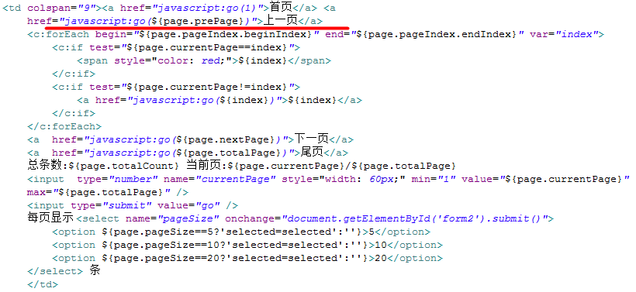

 |  |  |  | 小结

